Sheet1
Шестикова Екатерина Шкстакова | 89055712574 | 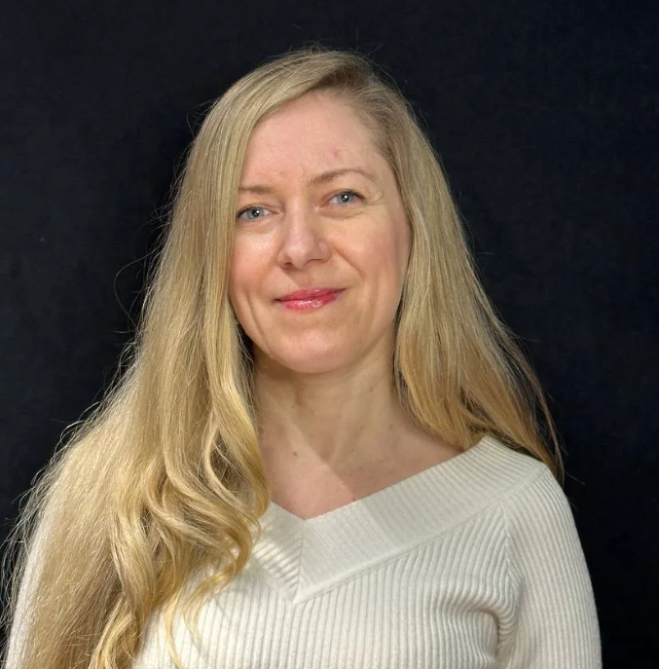 | Ведущая мероприятий с 20-ти летним стажем, участвова+K160+K1:N45+K1:N56+K160+K1:N45+K1:N44+K1:N56+K1:N44

Алина Юрченко |  |  | Филолог. Умею мастерски играть словами. Ведущая настольных игр, спортивных мероприятий и тимбилдингов. Работаю на мероприятиях уже 10 лет.

Алиса Журавская | 89253608419 | 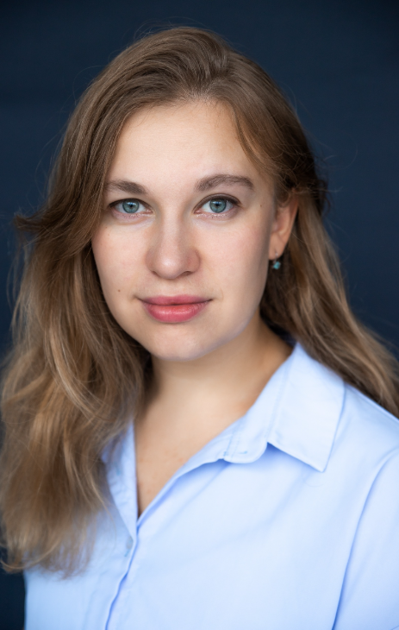 | Актриса театра и кино, ведущая .

Данила Луференко | 89253608419 | 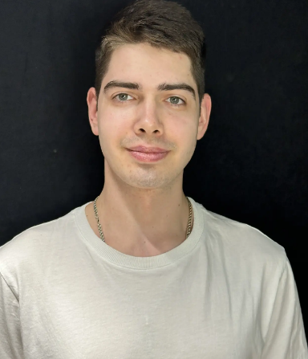 | Ведущий, работает на ивентах, тимбилдингах, корпоративах, конференциях

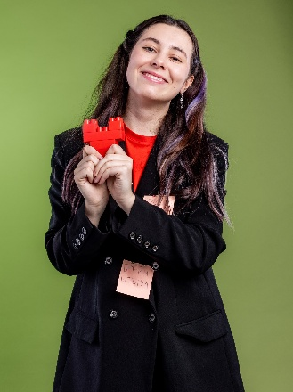
Сухомицкая Екатерина | 8 985 199-95-90 |  | Ведущая, начинающий event-менеджер. Организует образовательные и творческие мероприятия, тимбилдинги.

Надежда Анипкина | 7 919 765-76-39 | 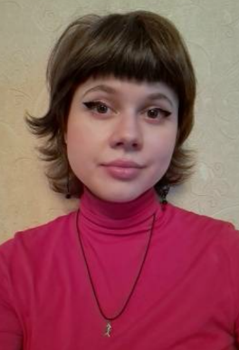 | Ведущая, культуролог, актриса. Работает на ивентах, мастер-классах. Читает лекции и играет в спектаклях.

Иван Лопатин | 7 922 344-20-91 | 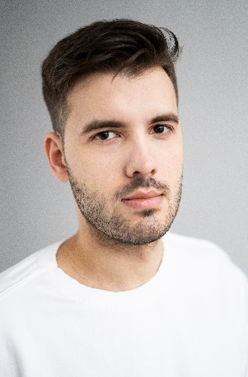
 |  |  | Актёр театра и кино, режиссёр, педагог, ведущий тимбилдингов и вечеринок.


Даниил Музеник | 7 913 871-21-99 |  | Игропрактик, модератор, организатор коммуникаций. Работаю на форумах, слетах и прочих активностях сообществ.

Валерия Дорохова | 7 960 660-72-05 | 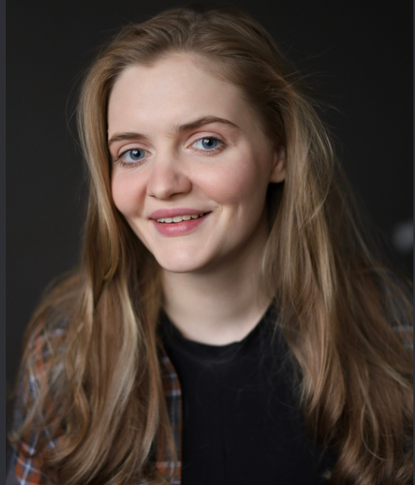 | Профессиональная актриса театра и кино, окончила ГИТИС. Большой опыт в проведении игр.

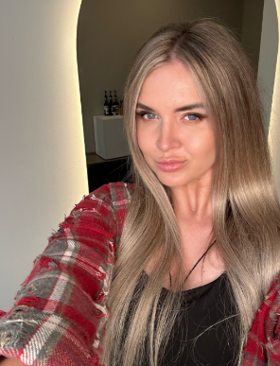
Щурова Наталья |  |  | Закончила Гуманитарный Институт Телевидения и Радиовещания ( факультет журналистики и сценарного мастерства) Была участницей реалити шоу Девчонки рулят, снималась в документальных и художественных фильмах. Провожу презентации и являюсь менеджером по подбору персонала на выставках . Более 15 лет работаю моделью, хостес и ведущей на различных мероприятиях.

Варвара Звёздочкина |  | 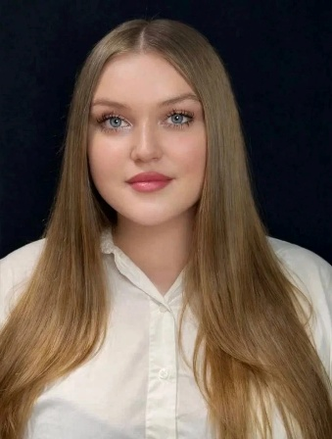 | Ведущая с трехлетним стажем, актриса, спортсменка. Работала на корпоративах и других масштабных мероприятиях. Позитив - мой мотив.

Ольга Макарова | 89606344180 | 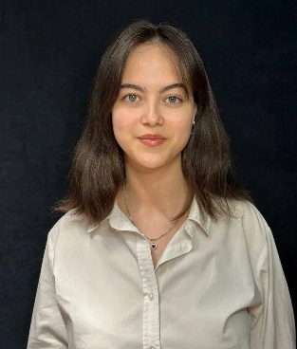 | Ведущая настольных игр, лингвист. Изучаю иностранные языки, культуру и литературу.

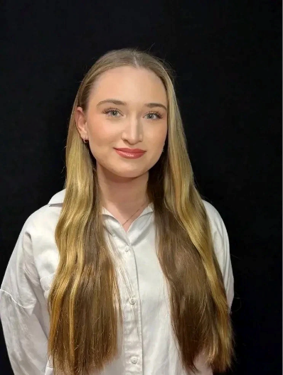
Дарья Троянова | 89260469327 |  | Ведущая настольных игр. Учусь на государственного управленца, интересуюсь музыкой.

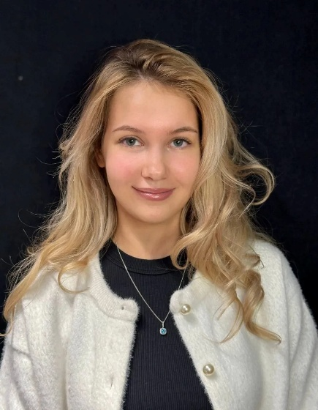
Анастасия Луференко | 7 901 736 21 02 |  | Ведущая, психолог, разработчик интеллектуальных игр.

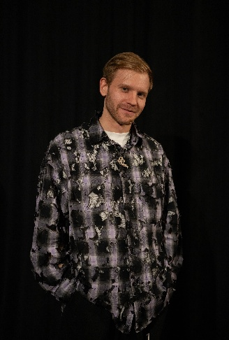
Дмитрий Лаврентьев | 7 927 013-20-26 |  | Дима LAMVER Лаврентьев, 28 лет. Ведущий, юморист, музыкант, КВНщик, импровизатор

